Instrucciones
Instructivo de llenado:
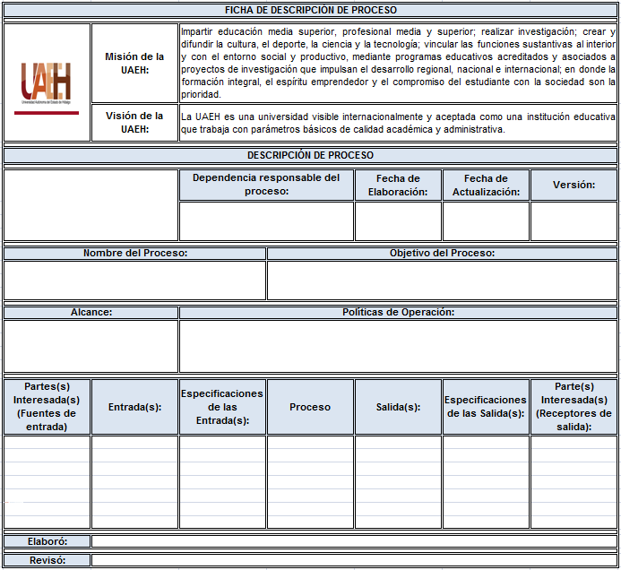

1
2
3
4
5

6
7

8
9

12
13
15
10
11
14
16

17
18

Instructivo de llenado:

1. Colocar el logotipo de la dependencia, centrar en la celda.
2. Dependencia responsable del proceso: colocar el nombre de la dependencia responsable del proceso, con letra Arial 12, centrar en la celda.
3. Fecha de elaboración: citar la fecha en que se elabora por primera vez, colocando el día, mes y año a dos dígitos (dd/mm/aa), con letra Arial 12, centrar en la celda.
4. Fecha de actualización: mencionar la fecha de actualización, colocando el día, mes y año a dos dígitos (dd/mm/aa), con letra Arial 12, centrar en la celda.
5. Versión: poner el número de versión de la ficha de descripción de proceso, si se realiza por primera vez será la versión 1, si se le hacen cambios será la versión 2 y así sucesivamente hasta un límite de 5 versiones, una vez dado este número se inicia de nuevo con 1, con letra Arial 12, centrar en la celda.
6. Nombre del proceso: dar un nombre al proceso (corto pero descriptivo, debe declarar una acción, debe abarcar todo el proceso en cuestión, con letra Arial 12, justificar en la celda.
7. Objetivo del proceso: poner lo que se pretende lograr con el proceso, alineado a la misión y visión institucional, con letra Arial 12, justificar en la celda.
8. Alcance: citar el número de dependencias, departamentos o áreas según sea el caso que abarca el proceso, con letra Arial 12, justificar en la celda.
9. Políticas de Operación: nombrar aquellas políticas que sirven como líneas de acción para la operación del proceso.
10. Partes interesadas (Fuentes de entrada): citar a la parte(s) interesada(s) que proveen los insumos requeridos para realizar el proceso, con letra Arial 12. justificar en la celda.
11. Entrada: listar lo que el proceso necesita para generar las salidas, con letra Arial 12, justificar en la celda.
12. Especificación de las entradas: citar las características que se requieren de las entradas, con letra Arial 12, justificar en la celda.
13. Proceso: nombrar las actividades que transforma la entrada en salida, con letra Arial 12, justificar en la celda.
14. Salida: listar lo que el proceso provee (producto o servicio), con letra Arial 12, justificar en la celda.
15. Especificación de la salida: mencionar las características que se requieren de las salidas, con letra Arial 12, justificar en la celda.
16. Partes Interesadas (Receptor de salida): listar las parte(s) interesada(s) que reciben el producto o servicio, con letra Arial 12, justificar en la celda.
17. Elaboro: nombrar a la persona que elabora la ficha de descripción de proceso, con letra Arial 12, justificar en la celda.
18. Reviso: citar a la persona que revisa (titular de la dependencia) la ficha de descripción de proceso, con letra Arial 12, justificar en la celda.

Formato Ficha Descrip. Proceso
FICHA DE DESCRIPCIÓN DE PROCESO

 | Misión de la UAEH: | Impartir educación media superior, profesional media y superior; realizar investigación; crear y difundir la cultura, el deporte, la ciencia y la tecnología; vincular las funciones sustantivas al interior y con el entorno social y productivo, mediante programas educativos acreditados y asociados a proyectos de investigación que impulsan el desarrollo regional, nacional e internacional; en donde la formación integral, el espíritu emprendedor y el compromiso del estudiante con la sociedad son la prioridad.
 | Visión de la UAEH: | La UAEH es una universidad visible internacionalmente y aceptada como una institución educativa que trabaja con parámetros básicos de calidad académica y administrativa.

DESCRIPCIÓN DE PROCESO

 |  | Dependencia responsable del proceso: |  | Fecha de Elaboración: | Fecha de Actualización: | Versión:
 |  | Dirección de Autoaprendizaje de Idiomas |  | 2017-05-26 | 2017-11-22 | 2

Nombre del Proceso: |  |  | Objetivo del Proceso:
Atención a usuarios en áreas académicas |  |  | Facilitar los servicios de autoaprendizaje de idiomas a los alumnos inscritos en los programas educativos de idiomas de la UAEH o usuarios externos para complementar su formación y desarrollo de competencias y habilidades en un segundo idioma de acuerdo a lo establecido en el Programa Institucional de Lenguas.

Alcance: |  | Políticas de Operación:
6 |  | Política 13. La informática y el dominio de un idioma distinto al español, serán ejes básicos obligados de competencia en el desarrollo de programas de bachillerato y licenciatura. Política 14. Se deberá fortalecer la enseñanza del idioma extranjero para desarrollar habilidades y competencias de comprensión y comunicativas.

Partes(s) Interesada(s) (Fuentes de entrada) | Entrada(s): | Especificaciones de las Entrada(s): | Proceso | Salida(s): | Especificaciones de las Salida(s): | Parte(s) Interesada(s) (Receptores de salida):
Administración de la Ciudad del Conocimiento | Energía electríca, agua potable, limpieza y seguridad | Sin cortes o interrupciones y de manera oportuna. | Atención a usuarios en áreas académicas | Facilitar a los usuarios un servicio complementario eficiente. | Facilitar a los usuarios la utilización eficiente de las instalaciones y recursos complementarios al proceso de autoaprendizaje. | Usuarios, Directores de Escuelas o Institutos.
Dirección de información y sistemas | Conexión a internet y servicios telefónicos eficientes. | Conexión ininterrumpida de servicios telefónicos e internet con suficiente ancho de banda de acuerdo a las necesidades de operación del CAI. | Atención a usuarios en áreas académicas | Ofrecimiento de recursos tecnológicos eficientes enfocados al autoaprendizaje de idiomas. | Facilitar el proceso de autoaprendizaje del usuario por medio de la oferta de TIC's funcionales. | Usuarios, Catedráticos de idiomas.
Dirección de Servicios Académicos | Coordinación de los planes y proyectos para la oferta de servicios académicos de acuerdo al Modelo Educativo de la UAEH contenido en el Plan de Desarrollo Institucional (PDI). | Coordina los planes, programas, estrategias y proyectos, así como el funcionamiento y crecimiento de los servicios académicos apegándose al Modelo Educativo y PDI. | Atención a usuarios en áreas académicas | Brindar servicios académicos de calidad apegados al Modelo Educativo y PDI. | Ayudar de manera coordinada y de acuerdo al Modelo Educativo y PDI en el proceso de aprendizaje de los idiomas de los usuarios. | Usuarios, Catedráticos de idiomas, Direcciones de Escuelas o Institutos.
Dirección de Servicios Generales | Mantenimiento eléctrico, hidráulico y civil. | Intervención oportuna en el mantenimiento o remodelación de los espacios academicos. | Atención a usuarios en áreas académicas | Proveer espacios físicos funcionales para el desarrollo de las actividades académicas de los usuarios. | Atención oportuna y constante del buen estado los espacios físicos. | Usuarios, Direcciones de Escuelas o Institutos.
Dirección de Recursos Materiales | Apoyo en la gestión y adquisición de bienes y servicios. | Apoyar en la adquisición de recursos académicos, tecnológicos, consumibles, mobiliario y servicios que faciliten el desarrollo y mejoramiento de los servicios de Autoaprendizaje. | Atención a usuarios en áreas académicas | Ofrecer a los usuarios bienes y servicios de calidad para su aprovechamiento durante las sesiones de autoaprendizaje. | Equipar de manera constante las áreas académicas con recursos académicos y tecnológicos de vanguardia. | Usuarios, Directores de Escuelas o Institutos, Catedráticos de Idiomas
Dirección de Finanzas | Aprobación de recursos financieros para el desarrollo de proyectos. | Agilizar la aprobación de los recursos financieros para el desarrollo de los programas o proyectos de adquisición vigentes. | Atención a usuarios en áreas académicas | Incrementar la base operativa de servicios y recursos ofrecidos a los usuarios para su aprovechamiento. | Mantener e incrementar los espacios y la calidad en los servicios de autoaprendizaje de idiomas. | Usuarios, Directores de Escuelas o Institutos, Catedráticos de Idiomas.
Centro de Lenguas de la UAEH | Programa Institucional de Lenguas (PIL) para la elaboración de contenidos académicos. | Creación y actualización de los recursos académicos de acuerdo a las bases curriculares establecidas en el PIL para el mejor aprovechamiento de los usuarios. | Atención a usuarios en áreas académicas y Servicio de exámenes. | Usuarios mejor preparados en el dominio de conocimientos, habilidades y competencias lingüísticas establecidas en el PIL. | Desarrollo de estrategías y proyectos para proveer a los usuarios recursos académicos y tecnológicos alineados al PIL. | Usuarios, Directores de Escuelas o Institutos, Catedráticos de Idiomas, Coordinaciones de Posgrado, Empleadores, Sociedad.

Elaboró: | LCE. Arturo Andrade Noguera

Revisó: | Mtro. Miguel Ángel Hernández Vázquez

